상품제안서
카카오프렌즈 7종 여행용키트 | 상품코드: F19787

 |  |  |  |  |  |  | 02-412-0044 | www.easy1.co.kr
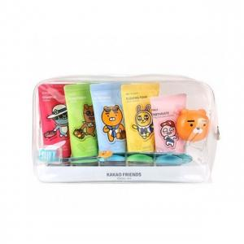

【상세/제작정보】 | 스티커크기 6*4cm 주문전 재고문의 필수 입니다.

【인쇄/포장옵션】 | 스티커 / 포장불가능

【공급단가】 | 수량 | 50~ | 100~ | 500~ | 1,000~ | 2,000~
*VAT별도 | 단가 | 16,250원 | 16,000원 | 15,620원 | 15,000원 | 14,370원

【상품 URL】 | https://dev.easy1.co.kr:443/src/goods_detail.php?gdno=19787

